TOP
外部設計書 |  |  |  |  |  |  | チーム名 |  | フルーツバスケット
 |  |  |  |  |  |  | 画面名 |  | ログイン、新規登録画面 |  |  |  | 作成者 |  |  |  | 更新者
 |  |  |  |  |  |  | システム名 |  | ポイポイ |  |  |  | 作成日 | 2025-06-05 |  |  | 更新日
 |  |  |  |  |  |  | 備考

 | 画面設計

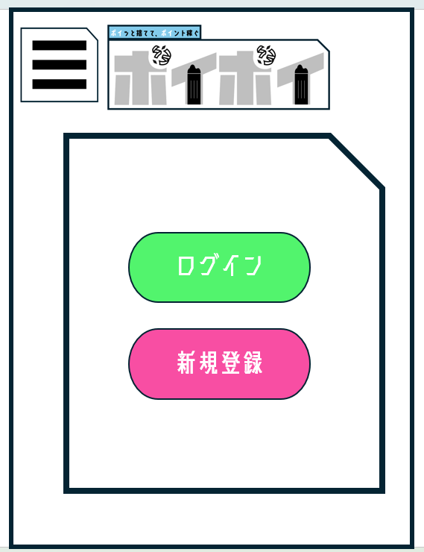

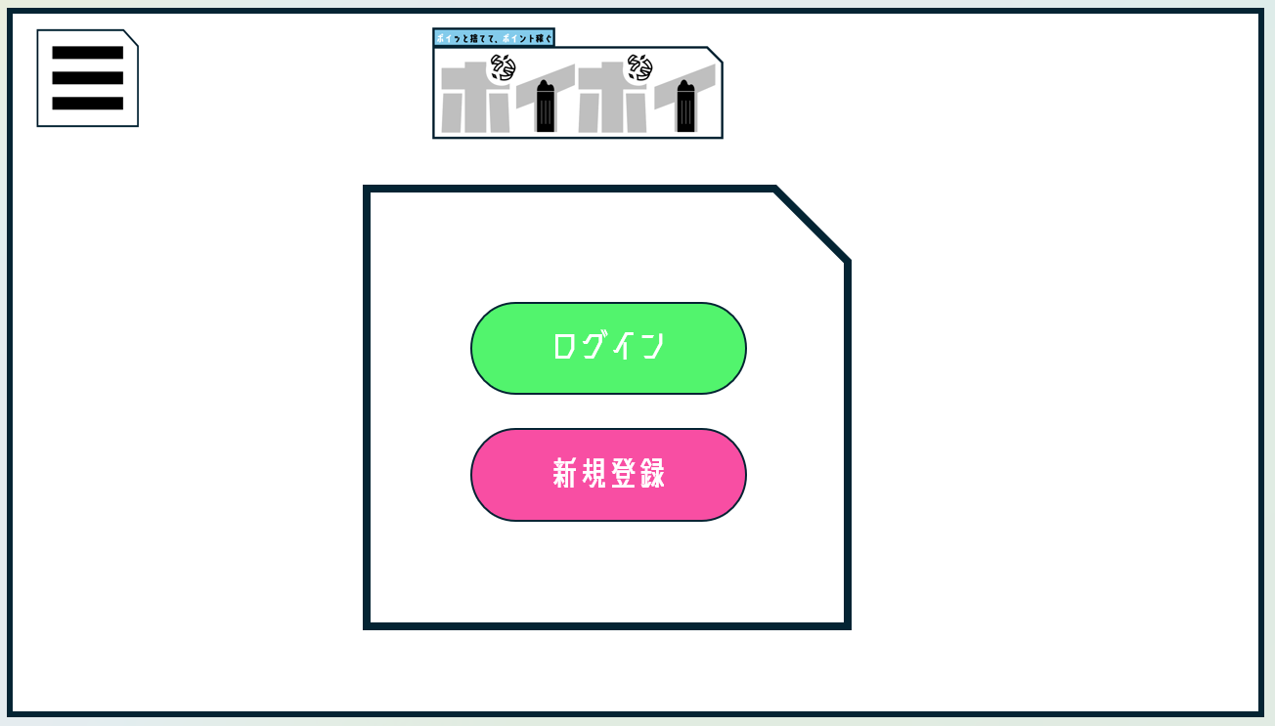

①

②

 | 機能設計
 |  |  | TOP画面

 |  |  |  | 本画面ではページロード時の処理はない
 |  |  |  | top画面用jspを表示する

 |  |  |  | ①押下時
 |  |  |  |  | ログインページへ遷移する
 |  |  |  | ②押下時
 |  |  |  |  | 新規ユーザー登録画面へ遷移する

 | 項目定義書

 | No |  | 物理名 |  |  | 論理名 |  | 画面型 |  | データ型(Java) | min | max | DBテーブル |  | DBカラム | 備考
 |  | 1 | login_btn |  |  | ログインページボタン |  | button |  |  |  |  |  |  |  |  |  | ログインサーブレットへ移動
 |  | 2 | regist_btn |  |  | 新規登録ページボタン |  | button |  |  |  |  |  |  |  |  |  | ユーザ登録サーブレットへ移動

ログイン
外部設計書 |  |  |  |  |  |  | チーム名 |  | フルーツバスケット
 |  |  |  |  |  |  | 画面名 |  | ログイン、新規登録画面 |  |  |  | 作成者 |  |  |  |  | 更新者
 |  |  |  |  |  |  | システム名 |  | ポイポイ |  |  |  | 作成日 | 2025-06-05 |  |  |  | 更新日
 |  |  |  |  |  |  | 備考

 | 画面設計

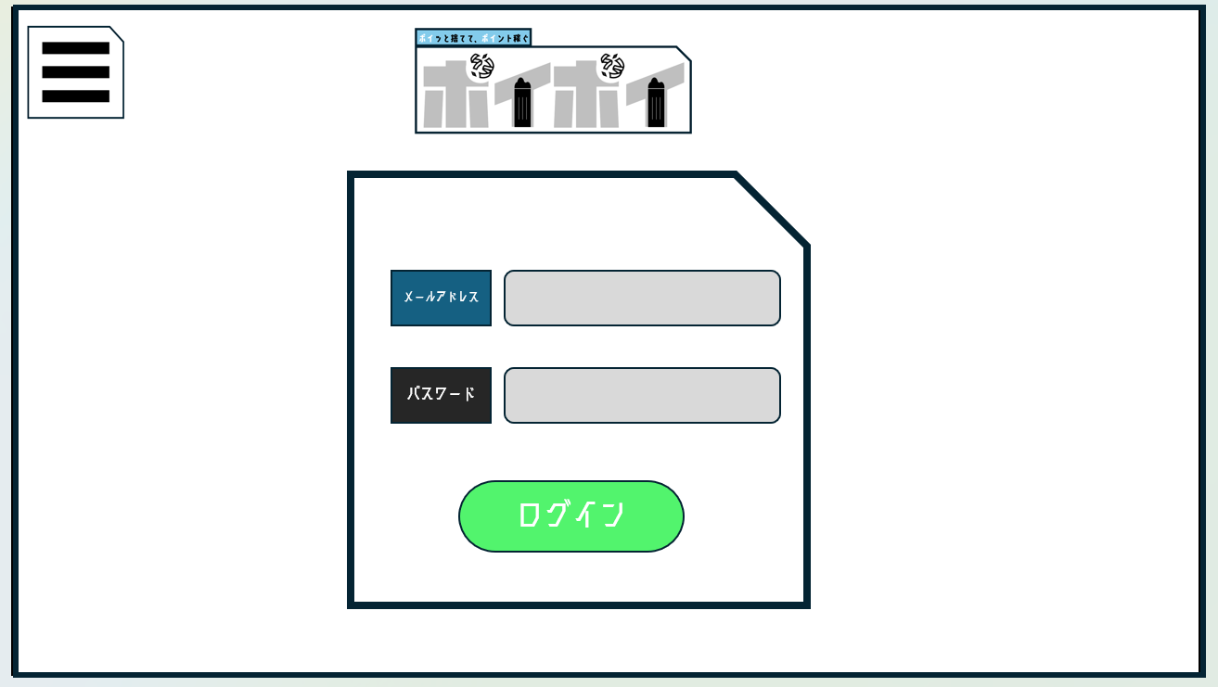
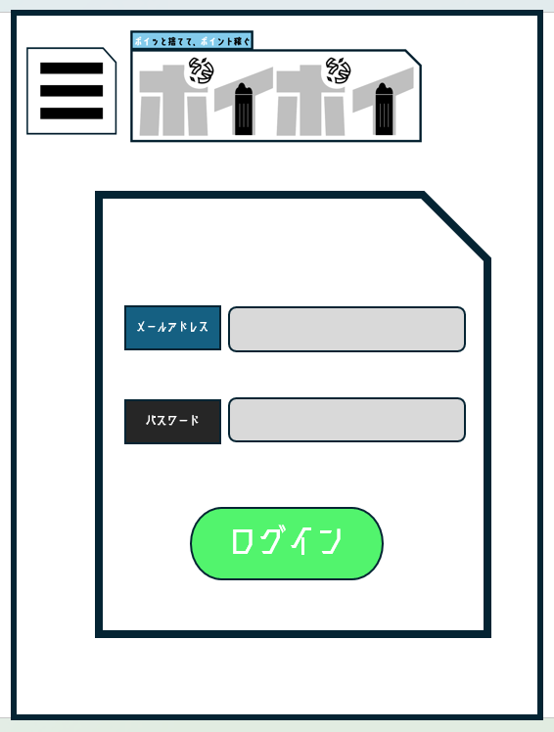

①
②
③

 |  | ログイン

 |  |  |  | 本画面ではページロード時の処理はない
 |  |  |  | ログイン画面用jspを表示する |  |  |  |  |  |  |  |  |  |  |  |  | null
 |  |  |  |  |  |  |  |  |  |  |  |  |  |  | メールアドレス |  | 「メールアドレスを入力してください。」 エラーを表示する。
 |  |  |  | ボタン押下時、以下のエラーチェックを行う。
 |  |  |  | 1.メールアドレスが入力されていない。 |  |  |  |  |  |  |  |  |  |  | パスワード |  | 「パスワードを入力してください。」
 |  |  |  |  | 「メールアドレスを入力してください。」エラーを表示する。
 |  |  |  | 2.パスワードが入力されていない。
 |  |  |  |  | 「パスワードを入力してください。」エラーを表示する。

 |  |  |  | 上記エラーが無い場合、以下のパスワードチェックを行う。
 |  |  |  | 1.パスワードをSHA256ハッシュ化する。
 |  |  |  | 2.メールアドレスとハッシュ化したパスワードを用いて「users」テーブルを検索し、1件ヒットするかどうかをチェックする。

 |  |  |  | 上記チェックにて、1件ヒットした場合は「ホーム」画面に遷移する。
 |  |  |  | 1件ヒットでない場合、本画面のメッセージエリアに「メールアドレスまたはパスワードに誤りがあります」と表示する。

 | 項目定義書

 | No |  | 物理名 |  |  | 論理名 |  | 画面型 |  | データ型(Java) | min | max | DBテーブル |  |  | DBカラム | 備考
 |  | 1 | email_input |  |  | ログインメールアドレス入力 |  | mail |  | mail | 3 |  | users |  |  | mail |  |  | ログインメールアドレス入力
 |  | 2 | pw_input |  |  | ログインpw入力 |  | text |  | String |  |  | users |  |  | password |  |  | ログインパスワード入力
 |  | 3 | login |  |  | ログインボタン |  | button |  |  |  |  |  |  |  |  |  |  | ログインボタン

新規登録
外部設計書 |  |  |  |  |  |  |  | チーム名 |  | フルーツバスケット
 |  |  |  |  |  |  |  | 画面名 |  | ログイン、新規登録画面 |  |  |  |  | 作成者 |  |  |  |  |  | 更新者
 |  |  |  |  |  |  |  | システム名 |  | ポイポイ |  |  |  |  | 作成日 | 2025-06-05 |  |  |  |  | 更新日
 |  |  |  |  |  |  |  | 備考

 | 画面設計

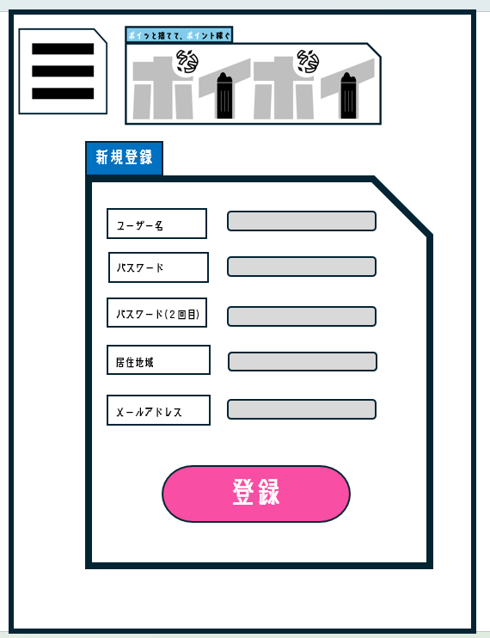
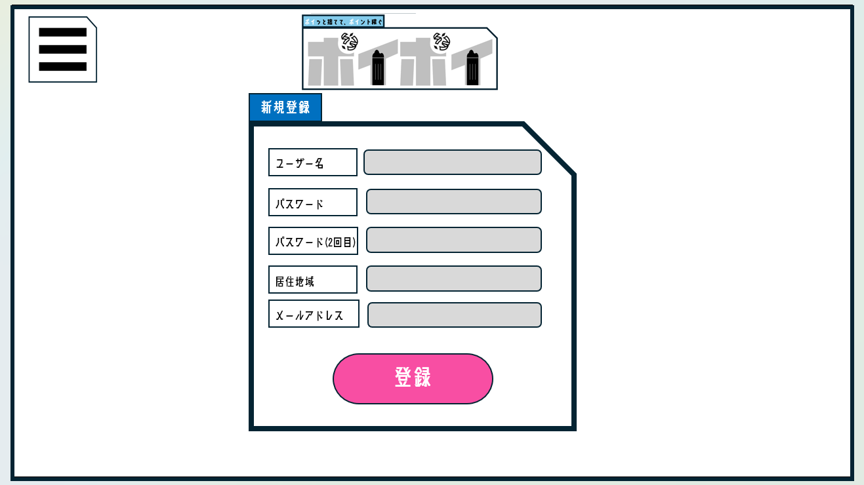

③
④
⑤
⑥
⑦

⑨

 | 機能設計
 |  |  | 新規ユーザー登録 |  |  |  |  |  |  |  |  |  |  | null時のエラー表示 |  |  | min | max | 入力判定(その他のエラー)
 |  |  |  |  |  |  |  |  |  |  |  | ユーザー名 |  | 「ユーザー名を入力してください。」 |  |  | 1 | 30 | ユーザー名が３1文字以上: 「ユーザー名は３０文字以下です。」 ユーザー名に全角半角英数字以外が使用されている: ユーザー名は全角半角英数字で入力してください。
 |  |  |  | 本画面ではページロード時の処理はない
 |  |  |  | 新規ユーザー登録画面用jspを表示する |  |  |  |  |  |  |  | パスワード |  | 「パスワードを入力してください。」 |  |  | 8 | 100 | 「パスワード」が８文字未満: 「パスワードは8文字以上です」 「パスワード」に全角半角英数字以外が使用されている: 「パスワードは全角半角英数字で入力してください。」 パスワードの再入力: 「パスワード入力欄とパスワード再入力欄に同じ文字列が入力されていません。もしくはどちらか一方の入力欄が未入力となっております。」

 |  |  |  | ⑦押下時 |  |  |  |  |  |  |  | 居住地 |  | 「居住地域を選択して ください」 |  |  | - | - | -
 |  |  |  |  | ボタン押下時、以下のエラーチェックを行う。
 |  |  |  |  | 1.「ユーザー名」が入力されていない |  |  |  |  |  |  | メールアドレス |  | 「メールアドレスを入力して ください。」 |  |  | - | 100 | メールアドレスに全角半角英数字以外が使用されている: メールアドレスは全角半角英数字で入力してください。 メールアドレスかどうかを判別する： 「メールアドレス形式で入力してください」
 |  |  |  |  |  | 「ユーザー名を入力してください。」エラーを表示する。
 |  |  |  |  | 2.「ユーザー名」が３1文字以上
 |  |  |  |  |  | 「ユーザー名は３０文字以下です。」エラーを表示する。
 |  |  |  |  | 3.「ユーザー名」に全角半角英数字以外が使用されている
 |  |  |  |  |  | 「ユーザー名は全角半角英数字で入力してください。」エラーを表示する。
 |  |  |  |  | 3.「パスワード」が入力されていない
 |  |  |  |  |  | 「パスワードを入力してください。」エラーを表示する。
 |  |  |  |  | 4.「パスワード」が８文字未満
 |  |  |  |  |  | 「パスワードは8文字以上です」エラーを表示する。
 |  |  |  |  | 4.「パスワード」に全角半角英数字以外が使用されている
 |  |  |  |  |  | 「パスワードは全角半角英数字で入力してください。」エラーを表示する。
 |  |  |  |  | 5.「パスワード再入力」が入力されていない
 |  |  |  |  |  | 「パスワード入力欄とパスワード再入力欄に同じ文字列が入力されていません。もしくはどちらか一方の入力欄が未入力となっております。」エラーを表示する。
 |  |  |  |  | 6.「パスワード」と「パスワード再入力」が異なっている
 |  |  |  |  |  | 「パスワード入力欄とパスワード再入力欄に同じ文字列が入力されていません。もしくはどちらか一方の入力欄が未入力となっております。」エラーを表示する。
 |  |  |  |  | 7.「居住地域」が選択されていない
 |  |  |  |  |  | 「居住地域を選択してください」エラーを表示する。
 |  |  |  |  | 8.「メールアドレス」が入力されていない。
 |  |  |  |  |  | 「メールアドレスを入力してください。」エラーを表示する。
 |  |  |  |  | 9.「メールアドレス」が正しくない。
 |  |  |  |  |  | 「メールアドレスを正しく入力してください。」エラーを表示する。
 |  |  |  |  | 10. メールアドレス形式で入力されていない。
 |  |  |  |  |  | メールアドレス形式で入力してください」エラーを表示する。
 |  |  |  | 上記エラーがない場合、以下の処理を行う
 |  |  |  | ユーザーテーブルに情報を登録し、ログインページへ遷移する。

 | 項目定義書

 | No |  | 物理名 |  |  |  | 論理名 |  | 画面型 |  | データ型(Java) |  | min | max | DBテーブル |  |  | DBカラム |  | 備考
 |  | 1 | name_input |  |  |  | 登録ユーザ名入力 |  | text |  | String |  | 1 | 30 | IdPw |  |  | user_name |  |  |  | ユーザー名入力ボックス
 |  | 2 | pw_input |  |  |  | 登録pw入力 |  | text |  | String |  | 8 | 100 | IdPw |  |  | password |  |  |  | パスワード入力ボックス
 |  | 3 | pw_re_input |  |  |  | 登録パス再入力 |  | text |  | String |  |  |  |  |  |  |  |  |  |  | 再入力パスワード入力ボックス
 |  | 4 | region_input |  |  |  | 居住地域 |  | redio |  | String |  |  |  | IdPw |  |  | region_id |  |  |  | 居住地域選択
 |  | 5 | mail_input |  |  |  | 登録メールアドレス入力 |  | mail |  | mail |  |  | 100 | IdPw |  |  | mail |  |  |  | メールアドレス入力ボックス
 |  | 6 | insert_btn |  |  |  | ユーザ情報登録ボタン |  | button |  |  |  |  |  |  |  |  |  |  |  |  | 登録ボタン

ホーム画面
外部設計書 |  |  |  |  |  | チーム名 |  | フルーツバスケット
 |  |  |  |  |  | 画面名 |  | ホーム画面 |  |  |  | 作成者 | みんな |  |  | 更新者
 |  |  |  |  |  | システム名 |  | ポイポイ |  |  |  | 作成日 | 2025-06-05 |  |  | 更新日
 |  |  |  |  |  | 備考

 | 画面設計

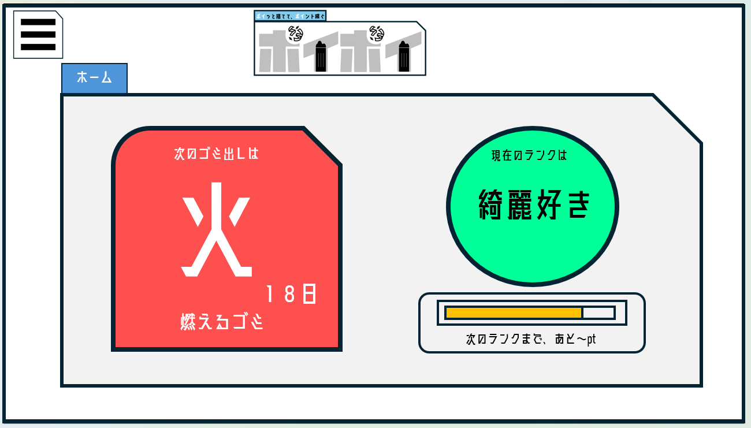
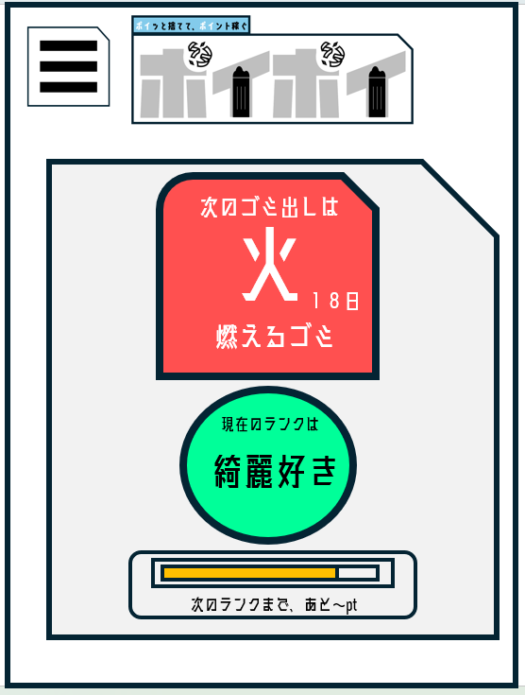

1
2

3

ゴミ出し当日

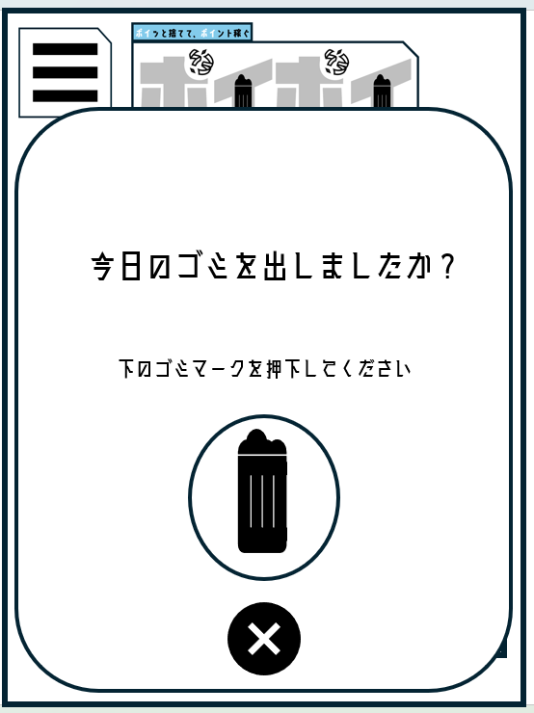
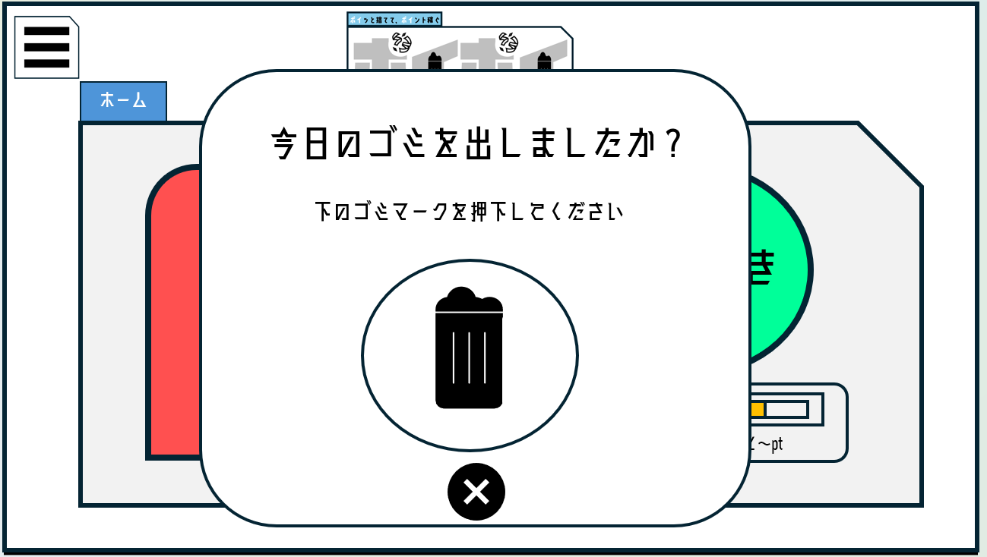

4
5

 | 機能設計

 |  |  | ページロード
 |  |  | アプリログイン時ゴミを出し確認のポップアップ(④)を表示する
 |  |  | 表示されたごみ箱マークを押すと、ゴミ出し完了判定され、score_pointテーブルのscoreが1ポイントが加算される。
 |  |  | また、calendarテーブルにゴミ出しをした日付が格納される
 |  |  | ユーザーIDがセッションで保持できていない場合ログイン画面に遷移する

 |  |  | ①次のごみ出しの種類を表示する
 |  |  |  | ごみの種類は基本当日の種類を表示する。
 |  |  |  | ⑤のバツボタンを押す、もしくは4：00になると明日のごみの種類に切り替わる。

 |  |  | ④日付が変わったタイミングで、ゴミ出し確認のポップアップが表示される
 |  |  | 0：00～10：00の時間は表示される
 |  |  | ゴミ出しボタンを押下or10：00経過で表示終了
 |  |  | ゴミボタンを押すと、ゴミの種類に応じて、スコアとポイントが加算されて表示が更新される
 |  |  | ⑤バツボタンを押すと一時的に非表示に出来る（ホームに戻ると再表示される）

 |  |  | ②ユーザーテーブルから称号IDを取得
 |  |  | その後称号テーブルから対応する称号を取得し表示する

 |  |  | ③ | ユーザーテーブルからスコアを取得し次のランクまで何点必要なのかを表示する
 |  |  |  | ランクが上がると②の称号が変化する

 | 項目定義書

 | No |  | 物理名 |  | 論理名 |  | 画面型 |  | データ型(Java) | min | max | DBテーブル |  | DBカラム | 備考
 |  | 1 | recent_detail |  | 直近詳細 |  | div |  | String |  |  | garbage_type |  | types |  |  | 今日・明日出すゴミの種類
 |  | 2 | degree |  | 称号 |  | div |  | String |  |  | degree |  | degree_id |  |  | トータルスコアより算出
 |  | 3 | score |  | 必要ポイント |  | div |  | String |  |  | scorePoint |  | score |  |  | トータルスコアから算出
 |  | 4 | current_date |  | ごみ出し |  | div |  | String |  |  | calendar |  | current_date |  |  | 特定時間で表示
 |  | 5 | close_btn |  | バツボタン |  | button

カレンダー
外部設計書 |  |  |  |  | チーム名 |  | フルーツバスケット
 |  |  |  |  | 画面名 |  | カレンダー画面 |  |  |  | 作成者 | トゥムル |  |  | 更新者
 |  |  |  |  | システム名 |  | ポイポイ |  |  |  | 作成日 | 2025-06-05 |  |  | 更新日
 |  |  |  |  | 備考

 | 画面設計

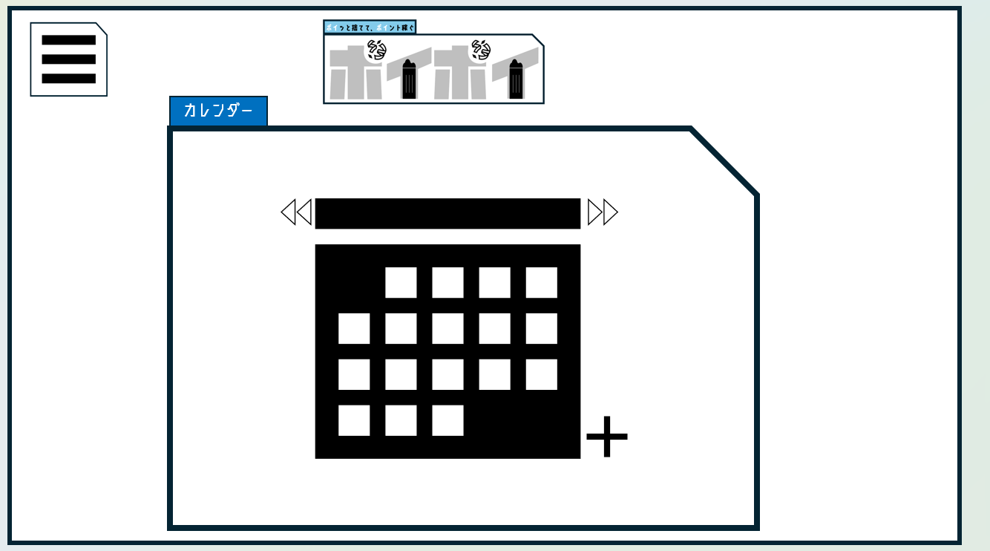
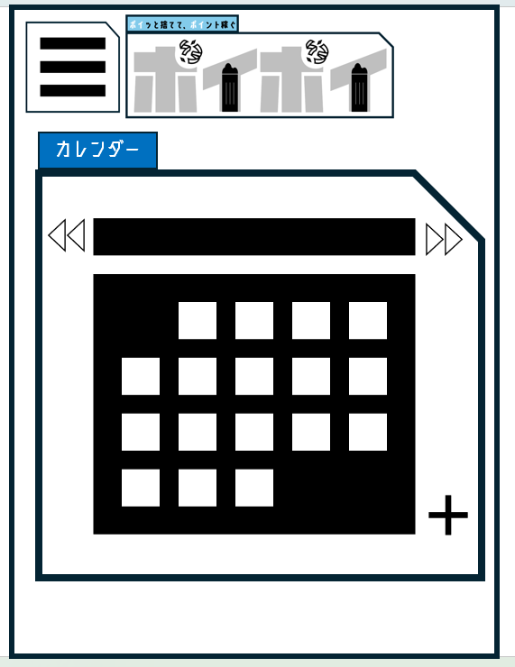

1
3
2
5

6
7
4
8

 | 機能設計
 |  | 1.ページロード
 |  |  | カレンダー画面用jspを表示する
 |  |  | ユーザーの登録した地域IDをもとに同じIDの地域のごみ捨て情報をカレンダーで表示する
 |  |  | カレンダーは初期状態で現在の月のカレンダーを表示する
 |  |  | カレンダーの曜日は日曜始まり土曜終わりで表示する

 |  | 2.②前ボタンをクリック

 |  |  | 前ボタンをボタンをクリックした後、現在の月を1つ前にする。（例えば：現在の月が6月なら5月のカレンダーを表示する）

 |  | 3.③前ボタンをクリック

 |  |  | 次ボタンをボタンをクリックした後、現在の月を1つ後にする。（例えば：現在の月が6月なら7月のカレンダーを表示する）

 |  | 4 ⑤日付を１か月分で表示する。
 |  | 5 ⑥ごみを出した日付に印をつける
 |  | 6 | ⑦ごみの種類を表示する
 |  | 7 | ⑧十字ボタンを押すと、ユーザーが登録している地域の自治体ゴミ出しリンクへ遷移する。

 | 項目定義書

 | No |  | 物理名 | 論理名 |  | 画面型 |  | データ型(Java) | min | max | DBテーブル |  | DBカラム | 備考
 |  | 1 | calendar_detail | カレンダー表示 |  | h2 |  | String
 |  | 2 | before_month | 前の月 |  | button
 |  | 3 | next_month | 次の月 |  | button
 |  | 4 | calendar | カレンダー |  | div
 |  | 5 | date | 日 |  | p |  | String
 |  | 6 | check | 印 |  | p |  | String |  |  | calendar |  | date
 |  | 7 | types | 種別名 |  | p |  | String |  |  | garbage_type |  | types
 |  | 8 | link | 自治体ゴミ出しリンク |  | a |  |  |  |  | region |  | link

マイページ
外部設計書 |  |  |  |  |  |  | チーム名 |  | フルーツバスケット
 |  |  |  |  |  |  | 画面名 |  | マイページ、ユーザー情報編集 |  |  |  |  | 作成者 | みんな |  |  |  |  | 更新者
 |  |  |  |  |  |  | システム名 |  | ポイポイ |  |  |  |  | 作成日 | 2025-06-05 |  |  |  |  | 更新日
 |  |  |  |  |  |  | 備考

 | 画面設計

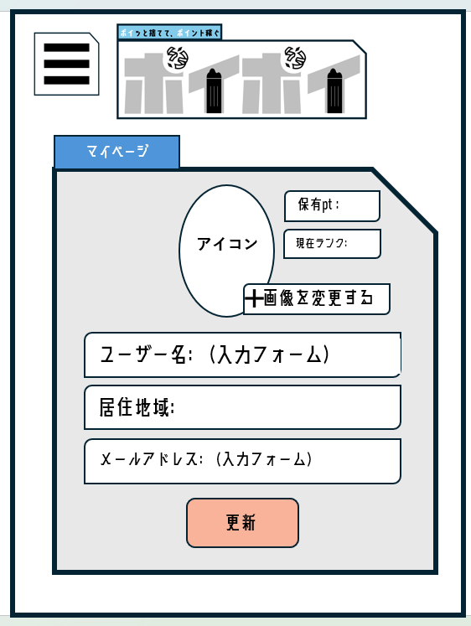
 |  |  |  | マイページ
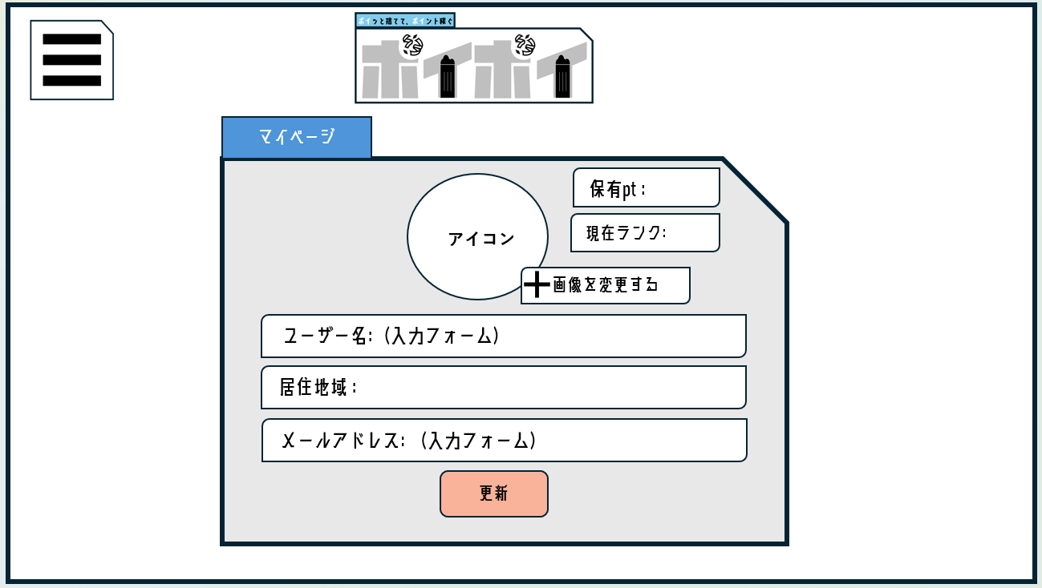

④
③
⑤
②
⑥

⑦
⑧
①

 | 機能設計
 |  | マイページ

 |  |  | ページロード時、セッションIDを持っていなければログインページへ遷移させる。

 |  |  | ②～⑦ セッション情報のユーザーIDから情報を得る
 |  |  |  | 現在表示されているアイコンをクリックすると所持しているアイコンの中からアイコンを選択できる。
 |  |  |  | 初期値として、もともと入っていたアイコンが表示される。

 |  |  |  | ボタン押下時、以下のエラーチェックを行う。 |  |  |  |  |  |  |  |  |  |  |  | null時のエラー表示 |  |  | max | 入力判定(その他のエラー)
 |  |  |  |  |  |  |  |  |  |  |  |  | ユーザー名 |  |  | 「ユーザー名を入力してください。」 |  |  | 30 | ユーザー名が３１文字以上: 「ユーザー名は３０文字以下です。」
 |  |  |  | 1.「ユーザー名」が入力されていない
 |  |  |  |  | 「ユーザー名を入力してください。」エラーを表示する。 |  |  |  |  |  |  |  | 居住地 |  |  | 「居住地域を選択して ください」 |  |  | - | -
 |  |  |  | 2.「ユーザー名」が３０文字以上
 |  |  |  |  | 「ユーザー名は３０文字以下です。」エラーを表示する。 |  |  |  |  |  |  |  | メールアドレス |  |  | 「メールアドレスを入力して ください。」 |  |  | 100 | メールアドレスが正しくない: 「メールアドレスを正しく入力してください。」 メールアドレスかどうかを判別する： 「メールアドレス形式で入力してください」

 |  |  |  | 3.「居住地域」が選択されていない
 |  |  |  |  | 「居住地域を選択してください」エラーを表示する。
 |  |  |  | 4.「メールアドレス」が入力されていない。
 |  |  |  |  | 「メールアドレスを入力してください。」エラーを表示する。
 |  |  |  | 5.「メールアドレス」が正しくない。
 |  |  |  |  | 「メールアドレスを正しく入力してください。」エラーを表示する。
 |  |  |  | 6.メールアドレス形式で入力されていない。
 |  |  |  | 「メールアドレス形式で入力してください」エラー表示する。

 |  |  |  | 最後に更新ボタンを押したらアラートで”更新されました”と表示されてマイページ画面に遷移する。

 | 項目定義書

 | No |  | 物理名 |  |  | 論理名 |  | 画面型 |  | データ型(Java) | min | max |  | DBテーブル |  |  | DBカラム | 備考
 |  | 1 | update_btn |  |  | 更新ボタン |  | button
 |  | 2 | icon_upload |  |  | 画像更新ボタン |  | button
 |  | 3 | icon_name |  |  | ユーザーアイコン |  | img |  |  |  |  |  | icon |  |  | icon_name
 |  | 4 | score |  |  | スコア |  | div |  | String |  |  |  | users |  |  | score
 |  | 5 | rank |  |  | ランク |  | input |  | String |  |  |  | users |  |  | score
 |  | 6 | name |  |  | ユーザー名 |  | input |  | String |  | 30 |  | users |  |  | user_name
 |  | 7 | living |  |  | 居住地域 |  | input |  | String |  |  |  | region |  |  | region_id
 |  | 8 | email |  |  | メールアドレス |  | input |  | String |  |  |  | users |  |  | mail

ストア
外部設計書 |  |  |  |  | チーム名 |  | フルーツバスケット
 |  |  |  |  | 画面名 |  | ホーム画面 |  |  |  | 作成者 | みんな |  |  | 更新者
 |  |  |  |  | システム名 |  | ポイポイ |  |  |  | 作成日 | 2025-06-05 |  |  | 更新日
 |  |  |  |  | 備考

 | 画面設計

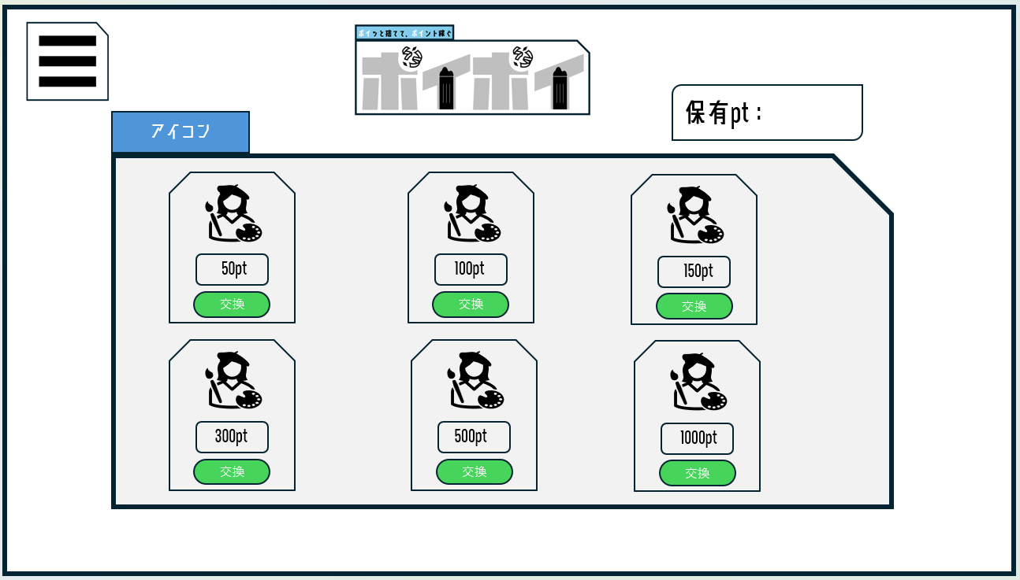
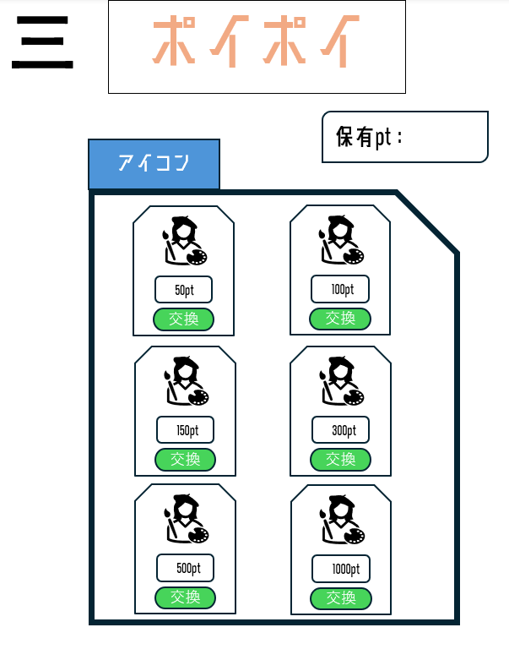
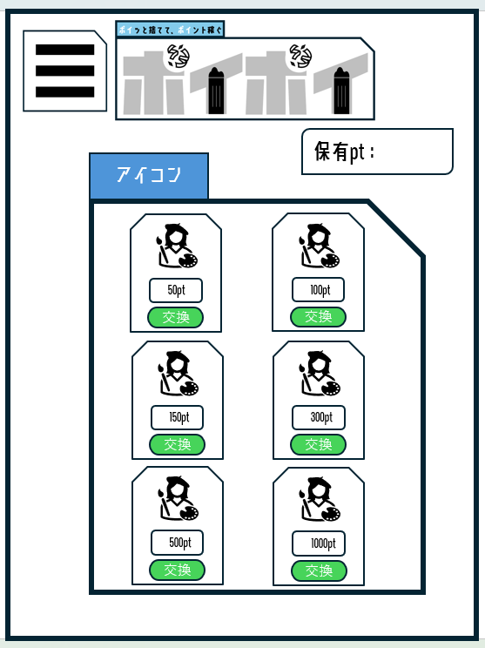
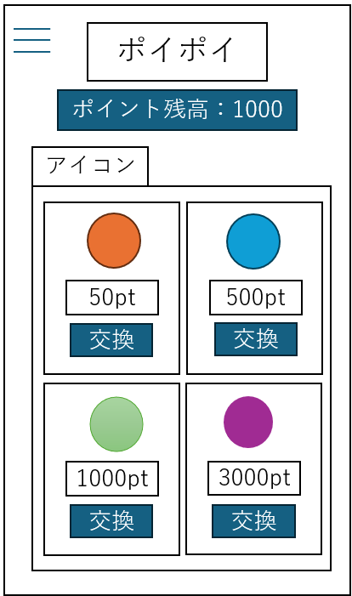

1

3

2
4

 | 機能設計
 |  | ページ読み込み時
 |  | セッションでユーザーIDは保持しておく
 |  | ①画面上部にログインしているアカウントの所有ポイントを表示する。

 |  | ②アイコンテーブルに保存されている画像と値段が一覧で表示される。

 |  | ③交換ボタン押下
 |  | 選択したアイコンの価格が所有ポイントより低い場合、交換を確定するかの確認アラートを出す。
 |  | 交換を確定した場合、「所有ポイント-価格」の計算をして、scorePointテーブルを更新
 |  | 保持アイコンテーブルにユーザーIDとアイコンIDを登録する

 |  | 所有ポイントが足りない場合
 |  | 「ポイントが足りません」とアラートで表示する

 |  | すでにアイコンを所有している場合
 |  | 「このアイコンは交換済みです」とアラートで表示する
 | ◎ | もしくは交換ボタンを所有済みという表記に変更して押下できないようにする

 | 項目定義書

 | No |  | 物理名 | 論理名 |  | 画面型 |  | データ型(Java) | min | max | DBテーブル |  | DBカラム | 備考
 |  | 1 | point | ポイント残高 |  | div |  | int |  |  | scorePoint |  | point
 |  | 2 | price | 価格 |  | div |  | int |  |  | icon |  | price
 |  | 3 | icon_img | アイコン |  | div |  |  |  |  | icon |  | icon_name
 |  | 4 | swap_btn | 交換ボタン |  | input submit
 |  | 5
 |  | 6
 |  | 7
 |  | 1

ヘルプ
外部設計書 |  |  |  |  | チーム名 |  | フルーツバスケット
 |  |  |  |  | 画面名 |  | ヘルプ画面 |  |  |  | 作成者 | みんな |  |  | 更新者
 |  |  |  |  | システム名 |  | ポイポイ |  |  |  | 作成日 | 2025-06-05 |  |  | 更新日
 |  |  |  |  | 備考

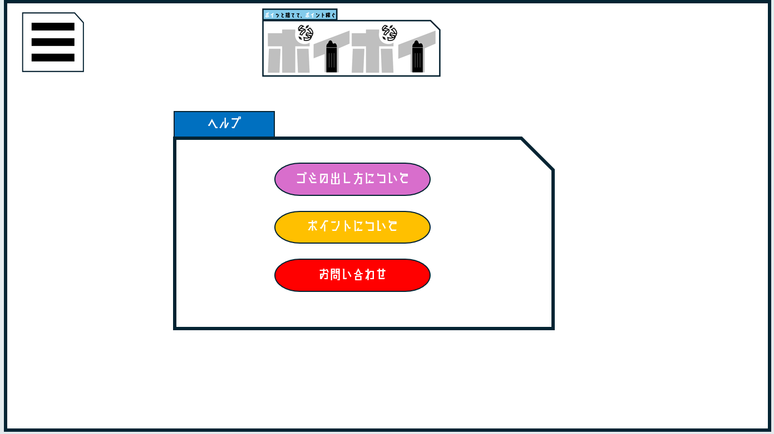
 | 画面設計

①
②

③

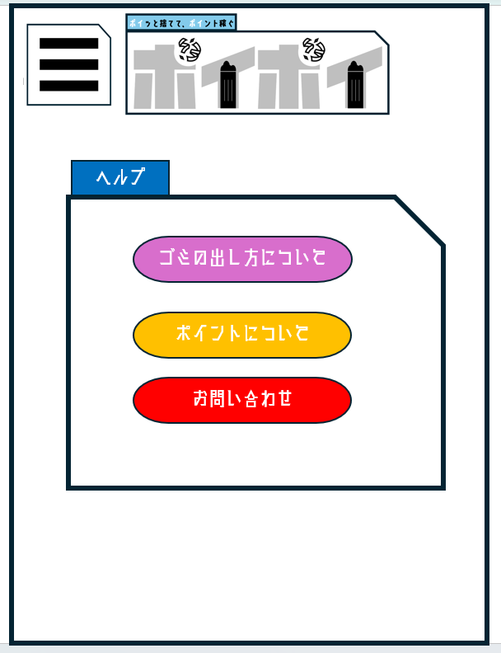
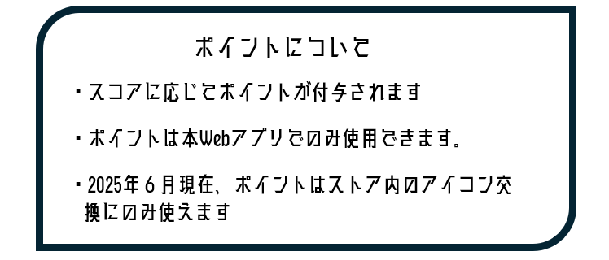


④
⑤

⑥

 | 機能設計
 |  | 1.ページロード
 |  |  | ユーザーの登録した地域IDをもとに同じIDの地域のごみ捨て情報をURLを埋め込んだボタンで表示する。

 |  | 2.①ボタンのクリック
 |  |  | ボタンに紐づけされているURLをクリックすることで自治体のごみ出し情報が掲載してあるサイトを別タブ表示する。

 |  | 3.②ボタンのクリック
 |  |  | ポップアップでこのアプリで使用するポイントの説明が書いているサイトに別タブで遷移する。

 |  | 4.③ボタンのクリック
 |  |  | ボタンを押したらフォームを表示させる。

 |  | 5.④-⑤問い合わせフォーム記入欄
 |  |  | 件名と問い合わせ内容を記入する。

 |  | 6.⑥送信ボタン押下
 |  |  | 問い合わせフォームに入力したデータをクリアする。本来はメールサーバーに送信できるようにする。
 |  |  | なにも値が入っていないときは押せないようにする。

 | 項目定義書

 | No |  | 物理名 | 論理名 |  | 画面型 |  | データ型(Java) | min | max | DBテーブル |  | DBカラム | 備考
 |  | 1 | link | ごみ捨て情報 |  | button |  |  |  |  | region |  | link
 |  | 2 | pointInfo | ポイント情報 |  | button |  |  |  |  |  |  |  |  |  | ポイント説明サイトへ遷移
 |  | 3 | subject | お問い合わせ |  | button
 |  | 4 | title | 件名入力 |  | input |  | String
 |  | 5 | inquiry | 内容 |  | input |  | String
 |  | 6 | sendInquiry | 問い合わせ送信 |  | button

ロゴ・ハンバーガーメニュー
外部設計書 |  |  |  |  | チーム名 |  | フルーツバスケット
 |  |  |  |  | 画面名 |  | マイページ、ユーザー情報編集 |  |  |  | 作成者 | みんな |  |  | 更新者
 |  |  |  |  | システム名 |  | ポイポイ |  |  |  | 作成日 | 2025-06-05 |  |  | 更新日
 |  |  |  |  | 備考

 | 画面設計

 |  |  | タイトルロゴ


1

ハンバーガー押下時
ハンバーガーメニュー



2
3

4

5

6
7
ハンバーガーメニュー押下時画面イメージ
8

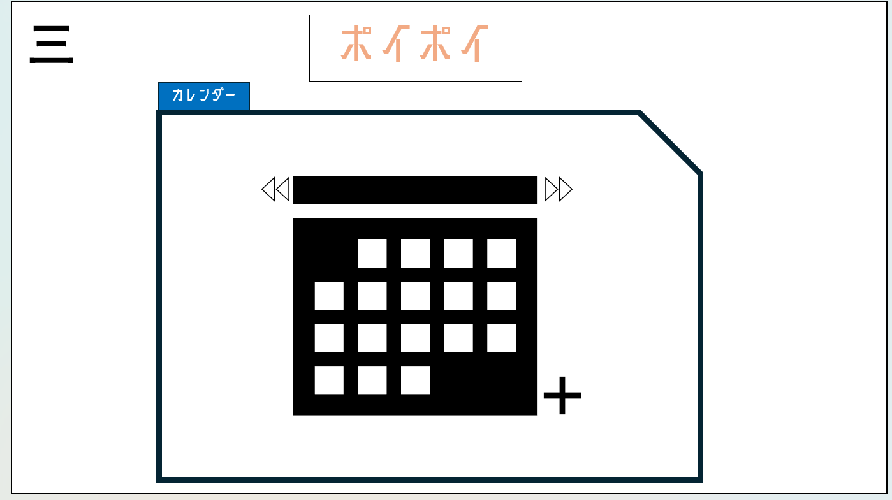
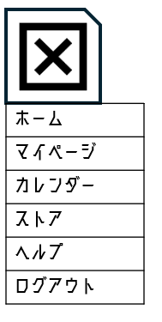

 | 機能設計

 |  | タイトルロゴ
 |  |  | 押下時ホームサーブレットへ移動

 |  | ハンバーガーメニュー
 |  |  | 押下時ページナビが展開 各種ページへ遷移するナビを表示
 |  |  | 再度押下時収納され元のハンバーガーメニューに戻る。

 | 項目定義書

 | No |  | 物理名 | 論理名 |  | 画面型 |  | データ型(Java) | min | max | DBテーブル |  | DBカラム | 備考
 |  | 1 | logo_btn | アプリロゴ |  | button |  |  |  |  |  |  |  |  |  | ホームサーブレットへ移動
 |  | 2 | hamburger_menu | ハンバーガーメニュー |  | button |  |  |  |  |  |  |  |  |  | ハンバーガーメニューが開く
 |  | 3 | home_link | ホームリンク |  | a |  |  |  |  |  |  |  |  |  | ホームサーブレットへ移動
 |  | 4 | mypage_link | マイページリンク |  | a |  |  |  |  |  |  |  |  |  | マイページサーブレットへ移動
 |  | 5 | calendar_link | カレンダーリンク |  | a |  |  |  |  |  |  |  |  |  | カレンダーサーブレットへ移動
 |  | 6 | store_link | ストアリンク |  | a |  |  |  |  |  |  |  |  |  | ストアサーブレットへ移動
 |  | 7 | help_link | ヘルプリンク |  | a |  |  |  |  |  |  |  |  |  | ヘルプサーブレットへ移動
 |  | 8 | logout_btn | ログアウトリンク |  | a |  |  |  |  |  |  |  |  |  | ログアウトサーブレットへ移動

